发票
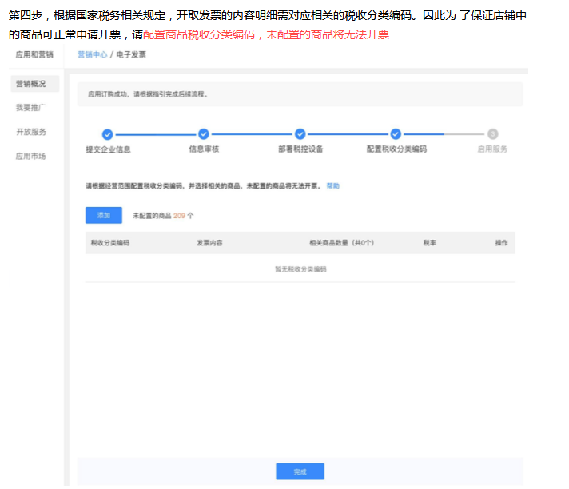
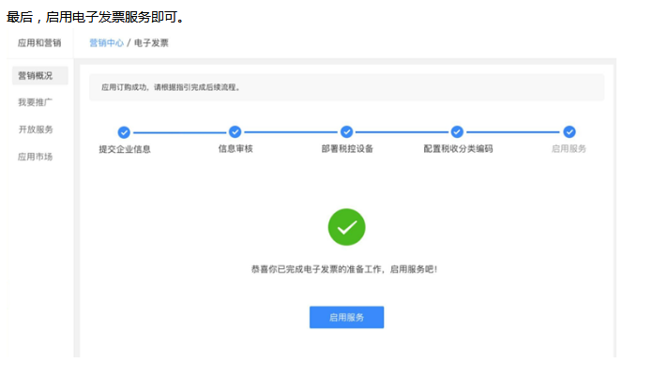
常见问题解疑 | 开通电子发票流程： | 客户开票流程：
有赞发票规则说明： | 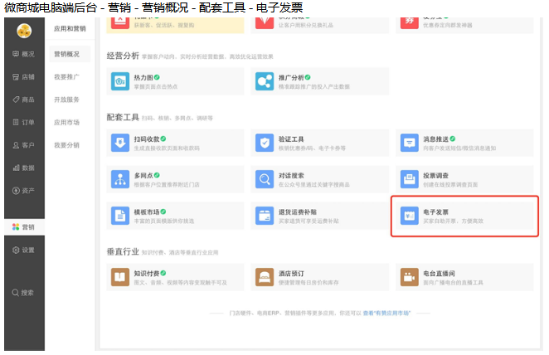 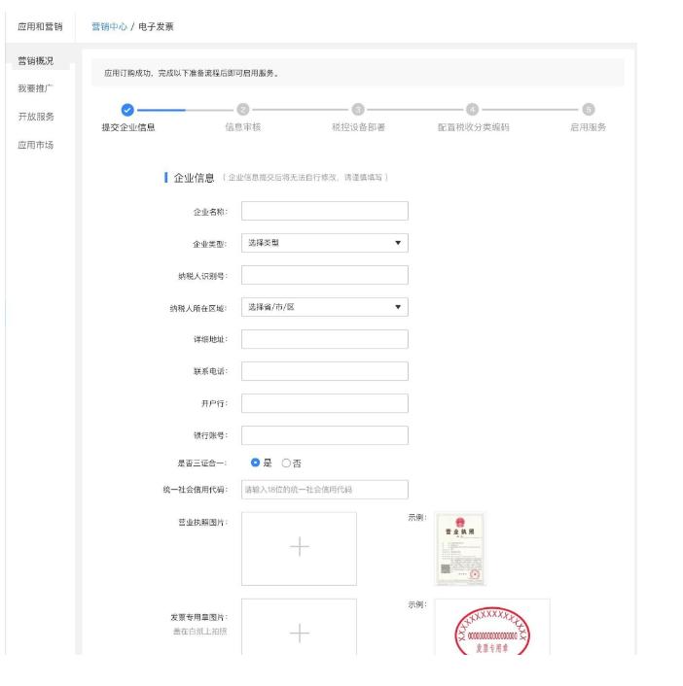 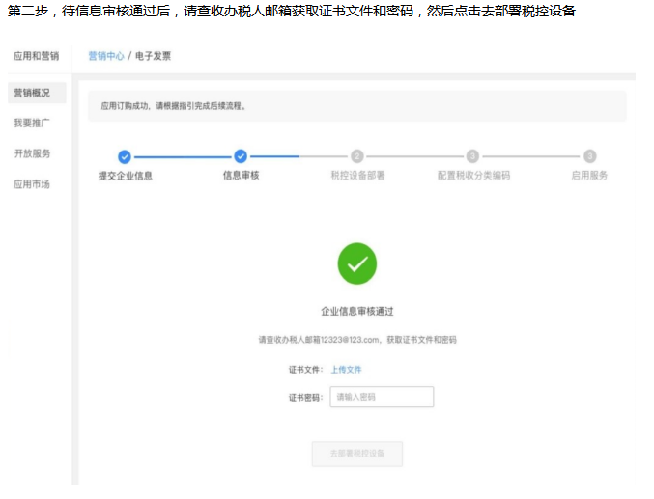 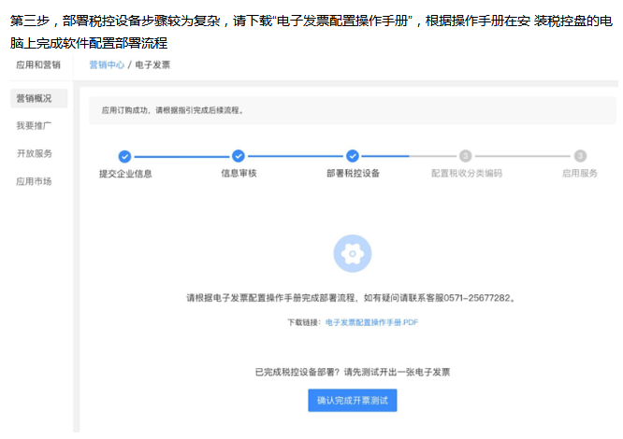 | 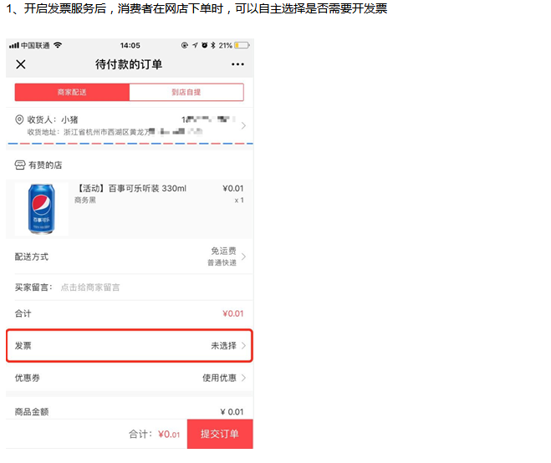 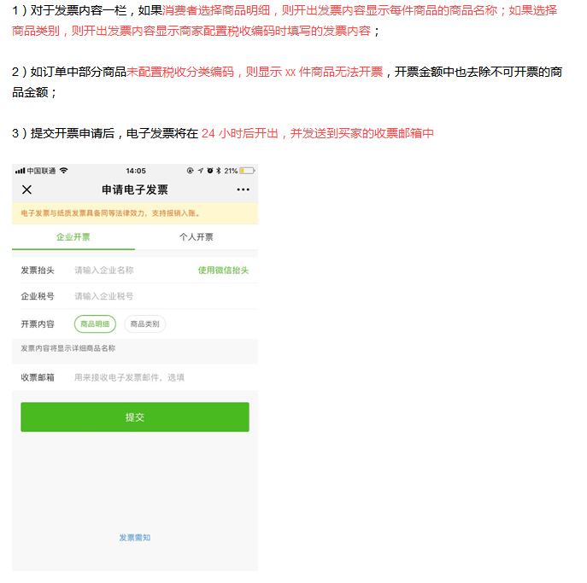 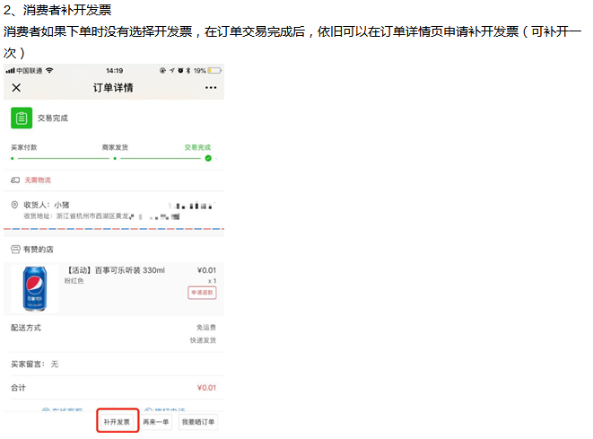 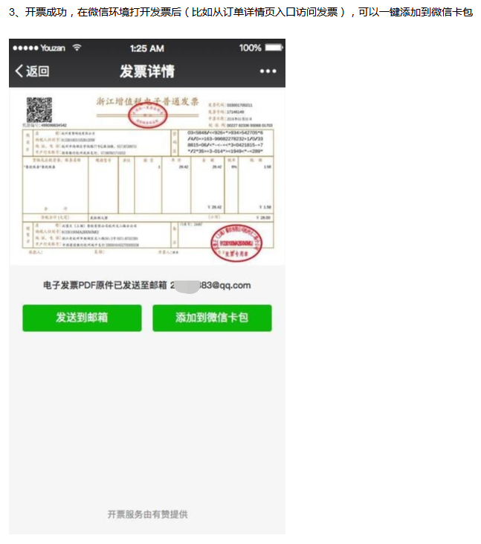
1、交易完成后，消费者所需发票由供货商按分销订单实际销售金额开具。供货商开具发票时务必确保发票信息准确无误，“发票信息准确”包括但不限于开票金额、购货方信息、销货方信息、开票人信息； 2、分销商通过分销商品获得的产品差价为销售提成，实际系供货商的销售成本，供货商不得设定按分销订单实际销售金额开具发票的条件，包括但不限于订单不发货、拒绝提供商品退换货服务等； 3、若消费者提出开票需求的，供货商需在消费者收货后3个工作日内开具合法有效的发票。

电子发票开通、操作教程：
https://help.youzan.com/displaylist/detail_5_5-2-13029 https://help.youzan.com/displaylist/detail_4_4-2-13125

消费者开电子发票有时间限制吗？
若消费者提出开票需求的，供货商需在消费者收货后3个工作日内开具合法有效的发票。 交易完成后30天，消费者无法再申请开电子发票。

申请了电子发票可以换纸质发票吗？
如发票未通过审核可在微商城电脑端后台-设置-有赞服务-发票管理-开票记录点击撤销，在重新申请即可。 如发票已通过审核则无法更换。

产生退款时电子发票的处理
如发生退货退款或发票信息有误，点击冲红后即可通过系统自动冲红（原电子发票显示无效）。

开具发票明细说明
买家打开发票申请页，然后根据需要选择抬头类型并填写相关信息。 对于发票内容一栏，如买家选择商品明细，则开出发票内容显示每件商品的商品名称，如选择商品类别，则开出发票内容显示商家配置税收编码 时填写的发票内容。 如订单中部分商品未配置税收分类编码，则显示xx件商品无法开票，开票金额中也去除不可开票的商品金额。 提交开票申请后，电子发票将在24小时后开出，并发送到买家的收票邮箱中。

